IS Report
 |  |  |  |  |  |  | AA-U-F09-01 R01
 |  |  |  |  |  |  | แบบ บ-1

นาย กฤษณะ พิพัฒน์พฤติกุล
67130701930
มหาวิทยาลัยเทคโนโลยีพระจอมเกล้าธนบุรี
แบบเสนอการศึกษาโครงการเฉพาะเรื่อง (IS Report)
ชื่อ - นามสกุล | ………………………………………………………………………………………… รหัสประจำตัวนักศึกษา…………………………………
คณะ เทคโนโลยีสารสนเทศ หลักสูตร วิทยาศาสตรมหาบัณฑิต |  |  |  |  | สาขาวิชา | ระบบสารสนเทศทางธุรกิจดิจิทัล
ระบบบริหารการจองพื้นที่และเข้าใช้สำนักงาน
Office Space Booking and Access Management System
เรื่อง (ภาษาไทย) | ………………………………………………………………………………………………………………………………………………………………………
 | ………………………………………………………………………………………………………………………………………………………………………….. |  |  |  |  | จำนวน | 3 หน่วยกิต
(ภาษาอังกฤษ) | ………………………………………………………………………………………………………………………………………………………………………
 | ………………………………………………………………………………………………………………………………………………………………………
INT670 Database Programming, Architecture and Administration Workshop
INT670 Database Programming, Architecture and Administration Workshop
ระบุวิชาที่ทำ IS Report ……………………………………………………………………………………………………………………..
ระบุวิชาที่ลงทะเบียนเรียนวิชา Workshop ……………………………………………………………………………………………………
อาจารย์ที่ปรึกษา IS Report (อาจารย์ผู้สอน) |  |  | ผศ. ดร. | สุรีย์ ฟูนิลกุล

1. เพื่อพัฒนาเว็บแอปพลิเคชันสำหรับบริหารจัดการการจองที่นั่งเข้าออฟฟิศให้มีความสะดวกและเป็นระบบ
2. เพื่อพัฒนาแอปพลิเคชันสำหรับระบบจองที่นั่ง
3. เพื่อสนับสนุนการติดตาม ตรวจสอบ และบริหารจัดการข้อมูลการจองที่นั่งของผู้ใช้งาน
อาจารย์ที่ปรึกษาร่วม (ถ้ามี) |  | ……………………………………………………………………………………………………………………………………………..
วัตถุประสงค์ | …………………………………………………………………………………………………………………………...…………………………………………….............
 | …………………………………………………………………………………….…………………………………………................……………………………………..
 | …………………………………………………………………………………….…………………………………………................……………………………………..
ระยะเวลาดำเนินการ จากเดือน |  | สิงหาคม | พ.ศ. | 2569 | ถึงเดือน | พฤศจิกายน | พ.ศ. | 2569
ทุนที่ต้องการ | ประมาณ ………………………………………………………………… |  |  | บาท แบ่งออกเป็น (ส่วนนี้ไม่ต้องใส่ข้อมูล)
 | ก. จากงบอุดหนุนโครงงานนักศึกษา
 | ค่าวัสดุ …………………………………………………….. |  |  | บาท ค่าครุภัณฑ์ ……………………………บาท
 | รายละเอียดครุภัณฑ์หลัก ……………………………………………………………………………………….
 | ……………………………………………………………………………………………………………………………..
 | ข. จากแหล่งอื่น ๆ (โปรดระบุ) ……………………………………………………………………………………
 | …………………………………………………………………………………………………………………………...
วิธีดำเนินการวิจัยโดยสังเขป
ศึกษาและวิเคราะห์ความต้องการ ออกแบบกระบวนการทำงาน ฐานข้อมูล และสิทธิ์ของผู้ใช้งาน โดยใช้ Supabase PostgreSQL
ในการสร้างฐานข้อมูล พัฒนาระบบหลังบ้านด้วยภาษา C# บน ASP.NET Core และพัฒนาส่วนติดต่อผู้ใช้งานด้วยภาษา
TypeScript โดยใช้ React จากนั้นทดสอบและปรับปรุงการทำงานของระบบให้ถูกต้องตามวัตถุประสงค์ของโครงการ
……………………………………………………………………………………………………………………………..........................................………………………
……………………………………………………………………………………………………………………………..........................................………………………
……………………………………………………………………………………………………………………………..........................................………………………
14 สิงหาคม 2569
ลงนามนักศึกษา ………………………………………………………………………………………………… |  |  |  |  | วันที่ | ……………………………………………………….
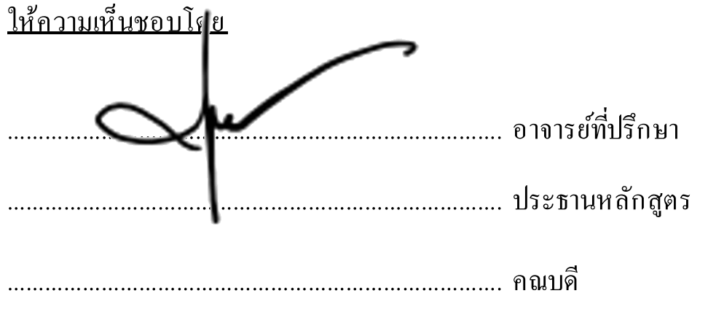
 |  |  |  | ให้ความเห็นชอบโดย
คณะกรรมการโครงงาน
………………………………………………………………………….. |  |  |  | ………………………………………………………………………….. |  |  | อาจารย์ที่ปรึกษา
………………………………………………………………………….. |  |  |  | ………………………………………………………………………….. |  |  | ประธานหลักสูตร
………………………………………………………………………….. |  |  |  | ………………………………………………………………………….. |  |  | คณบดี

